상품제안서
크림 양장 다이어리 2024년 심플 25절 밴드형 다이어리 | 상품코드: F24747

 |  |  |  |  |  |  | 02-412-0044 | www.easy1.co.kr
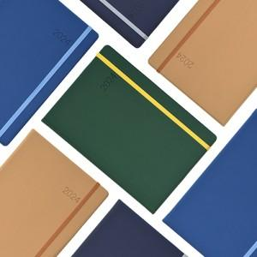 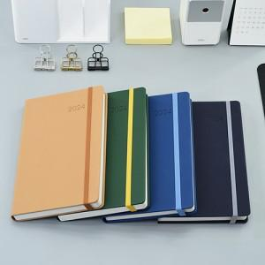

【상세/제작정보】

【인쇄/포장옵션】 | 불박 / OPP(비닐)

【공급단가】 | 수량 | 100~ | 300~ | 500~ | 1,000~ | 3,000~
*VAT별도 | 밴드형 25절 | 9,580원 | 9,230원 | 8,870원 | 8,520원 | 8,300원
 | 밴드형 심플25절 | 8,640원 | 8,320원 | 8,000원 | 7,680원 | 7,480원

【상품 URL】 | https://dev.easy1.co.kr:443/src/goods_detail.php?gdno=24747

